Sheet1
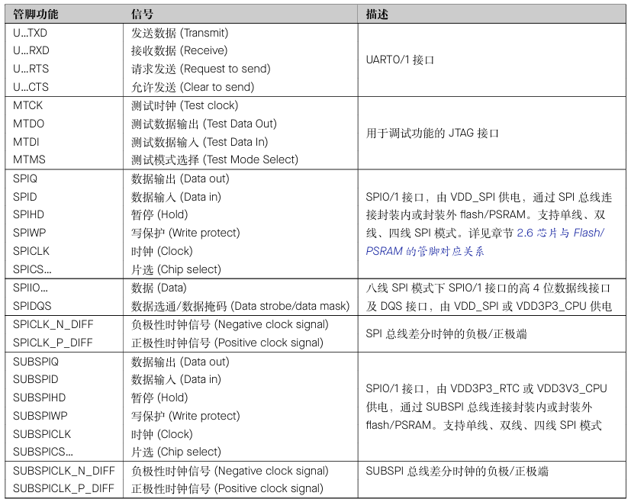
序号 | 引脚名称 | 引脚类型 | 模拟功能 | 上电默认功能 | IO MUX直连的外设信号 | 其他功能 | 备注
1 | GND | P | \ | \ | \
2 | 3V3 | P | \ | \ | \
3 | EN | I | \ | \ | \ |  | 高电平：芯片使能 低电平：芯片关闭 注意：EN引脚不能悬空
4 | IO4 | I/O/T | ADC1_CH3 | GPIO4 |  | TOUCH4、RTC_GPIO4
5 | IO5 | I/O/T | ADC1_CH4 | GPIO5 | \ | TOUCH5、RTC_GPIO5
6 | IO6 | I/O/T | ADC1_CH5 | GPIO6 | \ | TOUCH6、RTC_GPIO6
7 | IO7 | I/O/T | ADC1_CH6 | GPIO7 | \ | TOUCH7、RTC_GPIO7
8 | IO15 | I/O/T | ADC2_CH4 | GPIO15 | U0RTS | RTC_GPIO15、XTAL_32K_P
9 | IO16 | I/O/T | ADC2_CH5 | GPIO16 | U0CTS | RTC_GPIO16、XTAL_32K_N
10 | IO17 | I/O/T | ADC2_CH6 | GPIO17 | U1TXD | RTC_GPIO17
11 | IO18 | I/O/T | ADC2_CH7 | GPIO18 | U1RXD、CLK_OUT3 | RTC_GPIO18
12 | IO8 | I/O/T | ADC1_CH7 | GPIO8 | SUBSPICS1 | TOUCH8、RTC_GPIO8
13 | IO19 | I/O/T | ADC2_CH8 | USB_D- | U1RTS、CLK_OUT2 | RTC_GPIO19、GPIO19
14 | IO20 | I/O/T | ADC2_CH9 | USB_D+ | U1CTS、CLK_OUT1 | RTC_GPIO20、GPIO20
15 | IO3 | I/O/T | ADC1_CH2 | GPIO3 | \ | TOUCH3、RTC_GPIO3
16 | IO46 | I/O/T | \ | GPIO46 | \ | \
17 | IO9 | I/O/T | ADC1_CH8 | GPIO9 | FSPIHD、SUBSPIHD | TOUCH9、RTC_GPIO9
18 | IO10 | I/O/T | ADC1_CH9 | GPIO10 | FSPICSO、FSPIIO4、SUBSPICSO | TOUCH10、RTC_GPIO10
19 | IO11 | I/O/T | ADC2_CH0 | GPIO11 | FSPID、FSPIIO5、SUBSPID | TOUCH11、RTC_GPIO11
20 | IO12 | I/O/T | ADC2_CH1 | GPIO12 | FSPICLK、FSPIIO6、SUBSPICLK | TOUCH12、RTC_GPIO12
21 | IO13 | I/O/T | ADC2_CH2 | GPIO13 | FSPIQ、FSPIIO7、SUBSPIQ | TOUCH13、RTC_GPIO13
22 | IO14 | I/O/T | ADC2_CH3 | GPIO14 | FSPIWP、FSPIDQS、SUBSPIWP | TOUCH14、RTC_GPIO14
23 | IO21 | I/O/T | \ | GPIO21 | \ | RTC_GPIO21
24 | IO47 | I/O/T | \ | GPIO47 | SPICLK_P_DIFF、SUBSPICLK_P_DIFF | \
25 | IO48 | I/O/T | \ | GPIO48 | SPICLK_N_DIFF、SUBSPICLK_N_DIFF | \
26 | IO45 | I/O/T | \ | GPIO45 | \ | \
27 | IO0 | I/O/T | \ | GPIO0 | \ | RTC_GPIO0
28 | IO35 | I/O/T | \ | GPIO35 | SPIIO6、FSPID、SUBSPID | \
29 | IO36 | I/O/T | \ | GPIO36 | SPIIO7、FSPICLK、SUBSPICLK | \
30 | IO37 | I/O/T | \ | GPIO37 | SPIDQS、FSPIQ、SUBSPIQ | \
31 | IO38 | I/O/T | \ | GPIO38 | FSPIWP、SUBSPIWP | \
32 | IO39 | I/O/T | \ | MTCK | CLK_OUT3、SUBSPICS1 | GPIO39
33 | IO40 | I/O/T | \ | MTDO | CLK_OUT2 | GPIO40
34 | IO41 | I/O/T | \ | MTDI | CLK_OUT1 | GPIO41
35 | IO42 | I/O/T | \ | MTMS | \ | GPIO42
36 | RXD0 | I/O/T | \ | U0RXD | U0RXD、CLK_OUT2 | GPIO44
37 | TXD0 | I/O/T | \ | U0TXD | U0TXD、CLK_OUT1 | GPIO43
38 | IO2 | I/O/T | ADC1_CH1 | GPIO2 | \ | TOUCH2、RTC_GPIO2
39 | IO1 | I/O/T | ADC1_CH0 | GPIO1 | \ | TOUCH1、RTC_GPIO1
40 | GND | P | \ | \ | \ | \ | 接地
41 | EPAD | P | \ | \ | \ | \ | 接地

 | 红色为电源引脚，不可用于其他功能
 | 黄色为Strapping引脚，表示在芯片上电过程中，需要固定到特定的电平，控制芯片的启动模式。上电后，可正常使用
 | 蓝色为特殊功能引脚，EN引脚为复位引脚，无法用于其他用途。IO19、IO20为USB-OTG引脚，调试下载程序，不建议用于其他用途
 | 橙色为内部PSRAM通信引脚，在开启PSRAM后，该引脚不可用于其他用途。不开启PSRAM时，该引脚可正常使用
 | 绿色引脚为正常IO引脚，可正常使用

